Лист1
 |  |  | Прайс-лист (Бланк заказа) | ООО ТД "Элит Классик" | многоканальный | 8(383) 383 24 25
 |  |  | ДЛЯ ОПТОВЫХ КЛИЕНТОВ (03.10.2025) | www.eliteclassic.ru | факс | 8(383) 337 79 15
 |  |  | с фото | eliteclassic@yandex.ru | МТС | 8-913-765-77-88
 | * минимальная сумма оптового заказа - 10 000 рублей
 |  |  |  | Итого по заказу: * |  |  | 0 ₽
 |  |  |  | Итого штук изделий : |  | 0
Артикул | фото | новинка | Номенклатура | Номенклатура/ Характеристика номенклатуры | Оптовая цена* | Ед./шт. | сумма
 | КАРНАВАЛЬНЫЕ КОСТЮМЫ
 | ВЗРОСЛЫЕ КОСТЮМЫ
201001-13-42 | 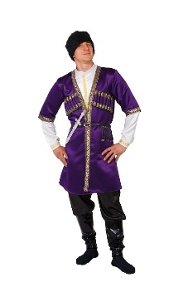 |  | Карнавальный костюм взрослый "Азербайджанец" | фиолетовый, р-р 42; комплект: головной убор, сорочка, халат, брюки, ремень, кинжал | 2,600 ₽ | 0 | 0.00 ₽
201001-13-48 |  |  |  | фиолетовый, р-р 48; комплект: головной убор, сорочка, халат, брюки, ремень, кинжал | 2,600 ₽ | 0 | 0.00 ₽
201002-13-42 | 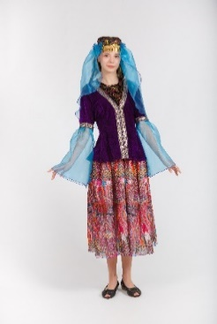 |  | Карнавальный костюм взрослый "Азербайджанка" | фиолетовый, р-р 42; комплект: головной убор, куртка, юбка | 2,200 ₽ | 0 | 0.00 ₽
201002-13-48 |  |  |  | фиолетовый, р-р 48; комплект: головной убор, куртка, юбка | 2,200 ₽ | 0 | 0.00 ₽
201004-08-50 |  |  | Карнавальный костюм взрослый "Аленушка" | розовый, р-р 50; комплект: косынка, сарафан, блузка | 1,800 ₽ | 0 | 0.00 ₽
201209-26-52 |  | новинка | Карнавальный костюм взрослый "Алладин" | бежевый, р-р 52; комплект: головной убор, жилет, сорочка, пояс, брюки | 2,400 ₽ | 0 | 0.00 ₽
201005-11-42 |  |  | Карнавальный костюм взрослый "Армянин" | красный, р-р 42; комплект: головной убор, халат, сорочка, брюки, ремень, кинжал | 2,600 ₽ | 0 | 0.00 ₽
201005-11-48 |  |  |  | красный, р-р 48; комплект: головной убор, халат, сорочка, брюки, ремень, кинжал | 2,600 ₽ | 0 | 0.00 ₽
201006-05-42 |  |  | Карнавальный костюм взрослый "Армянка" | синий, р-р 42; комплект: головной убор, блузка, юбка | 2,400 ₽ | 0 | 0.00 ₽
201006-05-48 |  |  |  | синий, р-р 48; комплект: головной убор, блузка, юбка | 2,400 ₽ | 0 | 0.00 ₽
201007-26-(50-52) |  |  | Карнавальный костюм взрослый "Африканец" | бежевый, р-р 50-52; комплект: головной убор, халат, сорочка, брюки, сумка | 1,600 ₽ | 0 | 0.00 ₽
201008-04-(50-52) |  |  | Карнавальный костюм взрослый "Баба Яга" | коричневый, р-р 50-52; комплект: головной убор, бусы, жилет, блузка, юбка | 2,300 ₽ | 0 | 0.00 ₽
201238-04-(40-54) | 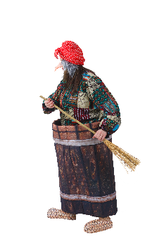 | новинка | Карнавальный костюм взрослый "Баба яга в ступе" | коричневый, р-р 40-54; комплект: головной убор, нос,джемпер, ступа-юбка, метла, текстильная имитация обуви | 8,500 ₽ | 0 | 0.00 ₽
201009-05-(50-54) |  |  | Карнавальный костюм взрослый "Бабка" | серый, р-р 48-50; комплект: косынка, куртка, блузка, юбка | 1,900 ₽ | 0 | 0.00 ₽
201177-11-(50-54) |  | новинка | Карнавальный костюм взрослый "Бармалей" | красный, р-р 50-54; комплект: головной убор, усы, жилет, сорочка, пояс, брюки | 2,300 ₽ | 0 | 0.00 ₽
201010-01-42 | 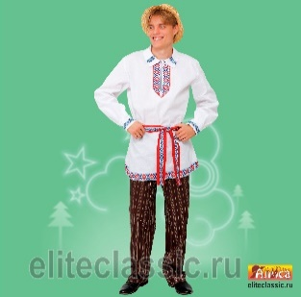 | новинка | Карнавальный костюм взрослый "Белорус" | белый, р-р 42; комплект: головной убор, сорочка, пояс, брюки | 2,300 ₽ | 0 | 0.00 ₽
201010-01-48 |  |  |  | белый, р-р 48; комплект: головной убор, сорочка, пояс, брюки | 2,300 ₽ | 0 | 0.00 ₽
201011-05-42 | 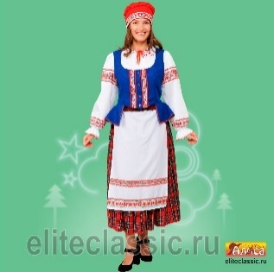 | новинка | Карнавальный костюм взрослый "Белоруска" | розовый, р-р 42; комплект: головной убор, жилет, фартук, блузка, юбка | 2,850 ₽ | 0 | 0.00 ₽
201011-05-48 |  |  |  | розовый, р-р 48; комплект: головной убор, жилет, фартук, блузка, юбка | 2,850 ₽ | 0 | 0.00 ₽
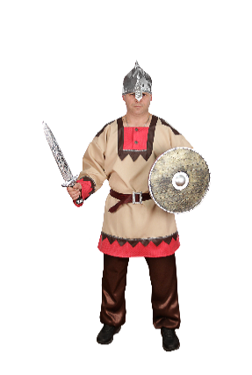
201012-19-46 |  |  | Карнавальный костюм взрослый "Белоснежка" | желтый, р-р 46; комплект: парик, платье | 2,200 ₽ | 0 | 0.00 ₽
201240-26-50 |  |  | Карнавальный костюм взрослый "Богатырь Русский" | бежевый, р-р 50; комплект: головной убор, сорочка, пояс, брюки, щит, меч | 2,800 ₽ | 0 | 0.00 ₽
201240-26-54 |  |  |  | бежевый, р-р 54; комплект: головной убор, сорочка, пояс, брюки, щит, меч | 2,800 ₽ | 0 | 0.00 ₽
201013-15-52 |  |  | Карнавальный костюм взрослый "Богатырь" | серебряный, р-р 52; комплект: головной убор, накидка, джемпер, брюки, текстильная имитация обуви, меч | 3,950 ₽ | 0 | 0.00 ₽
201232-20-52 | 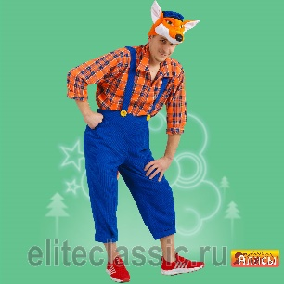 | новинка | Карнавальный костюм взрослый Братец Лис" | оранжевый, р-р 52; комплект: головной убор, сорочка, брюки | 2,600 ₽ | 0 | 0.00 ₽
201143-03-46 |  |  | Карнавальный костюм взрослый "Буренка" | 46, головной убор, кофта, юбка,сумка, красный | 1,700 ₽ | 0 | 0.00 ₽
201148-04-52 | 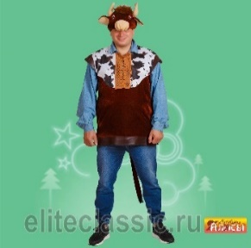 |  | Карнавальный костюм взрослый "Бык Буян" | коричневый, р-р 52; комплект: головной убор, туника | 1,600 ₽ | 0 | 0.00 ₽
201225-11-54 |  | новинка | Брюки деда мороза | красный, р-р 54, комплект : брюки. | 800 ₽ | 0 | 0.00 ₽
201225-05-54 |  | новинка | Брюки деда мороза | синий, р-р 54, компдект: брюки | 800 ₽ | 0 | 0.00 ₽
201015-05-40 |  |  | Карнавальный костюм взрослый "Ваня" | синий, р-р 40; комплект: фуражка, сорочка, пояс, брюки | 1,900 ₽ | 0 | 0.00 ₽
201015-05-46 |  |  |  | синий, р-р 46; комплект: фуражка, сорочка, пояс, брюки | 1,900 ₽ | 0 | 0.00 ₽
201015-05-48 |  |  |  | синий, р-р 48; комплект: фуражка, сорочка, пояс, брюки | 1,900 ₽ | 0 | 0.00 ₽
201102-05-46 |  |  | Карнавальный костюм взрослый "Ведьма" | синий, р-р 46; комплект: головной убор, платье, метла, ногти | 1,700 ₽ | 0 | 0.00 ₽
201017-21-54 |  |  | Карнавальный костюм взрослый "Весна" | зелёный, р-р 54; комплект: головной убор, платье | 2,500 ₽ | 0 | 0.00 ₽
201253-21-50 | 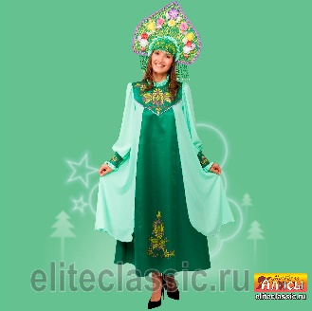 | новинка | Карнавальный костюм взрослый "Весна Изумрудная" | зелёный, р-р 50; комплект: головной убор, платье | 5,500 ₽ | 0 | 0.00 ₽
201253-21-54 |  |  |  | зелёный, р-р 50; комплект: головной убор, платье | 5,500 ₽ | 0 | 0.00 ₽
201145-21-54 | 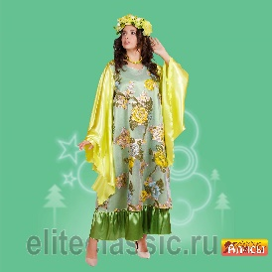 |  | Карнавальный костюм взрослый "Весна "Ранняя" | зелёный, р-р 54; комплект: головной убор, платье, бусы | 3,900 ₽ | 0 | 0.00 ₽
201189-03-42 |  | новинка | Карнавальный костюм взрослый "Волшебник" | черный, р-р 42; комплект: плащ, очки | 1,600 ₽ | 0 | 0.00 ₽
201018-05-52 |  |  | Карнавальный костюм взрослый "Водяной" | синий, р-р 52; комплект: головной убор, майка, брюки | 2,100 ₽ | 0 | 0.00 ₽
201020-02-52 | 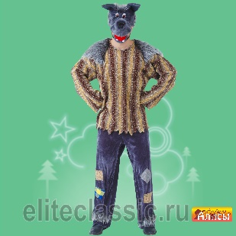 |  | Карнавальный костюм Волк "Хулиган" взр. | серый, р-р 52; комплект: головной убор, жилет, сорочка, брюки | 2,500 ₽ | 0 | 0.00 ₽
201019-02-50 |  |  | Карнавальный костюм взрослый "Волк" | серый, р-р 50; комплект: головной убор, жилет, брюки | 2,500 ₽ | 0 | 0.00 ₽
201221-16-46 |  | новинка | Карнавальный костюм взрослый "Восточная красавица взр." | золотой, р-р 46; комплект: головной убор, топ, брюки | 2,900 ₽ | 0 | 0.00 ₽
201221-16-50 |  |  |  | золотой, р-р 50; комплект: головной убор, топ, брюки | 2,900 ₽ | 0 | 0.00 ₽
201221-11-46 |  | новинка | Карнавальный костюм взрослый "Восточная красавица взр." | красный, р-р 46; комплект: головной убор, топ, брюки | 2,900 ₽ | 0 | 0.00 ₽
201221-11-50 |  |  |  | красный, р-р 50; комплект: головной убор, топ, брюки | 2,900 ₽ | 0 | 0.00 ₽
201021-06-50 |  | новинка | Карнавальный костюм взрослый "Восточная принцесса Будур" | бордо, р-р 50; комплект: головной убор, платье | 2,900 ₽ | 0 | 0.00 ₽
201219-17-48 |  | новинка | Карнавальный костюм взрослый "Восточная принцесса Зухра" | малиновый, р-р 48; комплект: головной убор, блузка, юбка | 2,600 ₽ | 0 | 0.00 ₽
201219-17-52 |  |  |  | малиновый, р-р 52; комплект: головной убор, блузка, юбка | 2,600 ₽ | 0 | 0.00 ₽
201003-01-(48-50) |  |  | Карнавальный костюм взрослый "Айболит" | белый, р-р 48-50; комплект: головной убор, очки, усы, халат, стетоскоп, сумка | 1,600 ₽ | 0 | 0.00 ₽
201235-01-(46-60) |  | новинка | Карнавальный костюм взрослый "Вьюга" | белый, р-р 46-60; комплект: головной убор, платье | 4,500 ₽ | 0 | 0.00 ₽
201024-03-(42-56) |  |  | Карнавальный костюм взрослый "Гангстер" | чёрный, р-р 42-56; комплект: головной убор, мундштук, револьвер | 350 ₽ | 0 | 0.00 ₽
201025-01-(42-56) |  |  | Карнавальный костюм взрослый "Гангстерша" | белый, р-р 42-56; комплект: головной убор, мундштук, боа | 420 ₽ | 0 | 0.00 ₽
201156-21-54 |  |  | Карнавальный костюм взрослый "Гном" | зелёный, р-р 54; комплект: головной убор, борода, джемпер, пояс, брюки, текстильная имитация обуви | 2,200 ₽ | 0 | 0.00 ₽
201026-01-50 |  |  | Карнавальный костюм взрослый "Грек" | белый, р-р 50; комплект: головной убор, сорочка, пояс, латы | 1,950 ₽ | 0 | 0.00 ₽
201027-01-44 |  |  | Карнавальный костюм взрослый "Греческая богиня" | белый, р-р 44; комплект: головной убор, сарафан, нарукавники | 1,950 ₽ | 0 | 0.00 ₽
201228-21-(50-52) | 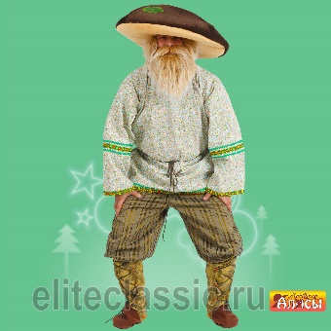 | новинка | Карнавальный костюм взрослый "Гриб Боровик" | 52 р-р, комплект: головной убор, рубашка, пояс, брюки | 2,700 ₽ | 0 | 0.00 ₽
201028-03-42 | 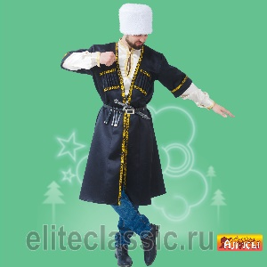 |  | Карнавальный костюм взрослый "Грузин" | чёрный, р-р 42; комплект: головной убор, халат, сорочка, ремень, кинжал | 2,600 ₽ | 0 | 0.00 ₽
201028-03-48 |  |  |  | чёрный, р-р 48; комплект: головной убор, халат, сорочка, ремень, кинжал | 2,600 ₽ | 0 | 0.00 ₽
201029-11-44 | 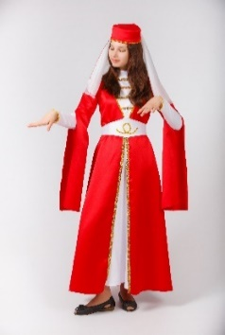 |  | Карнавальный костюм взрослый "Грузинка" | фиолетовый, р-р 48; комплект: головной убор, платье, пояс | 2,700 ₽ | 0 | 0.00 ₽
201029-11-48 |  |  |  | фиолетовый, р-р 48; комплект: головной убор, платье, пояс | 2,700 ₽ | 0 | 0.00 ₽
201014-19-50 |  |  | Карнавальный костюм взрослый "Деревянная кукла" | желтый, р-р 50; комплект: головной убор, нос, сорочка, шорты, гетры | 1,850 ₽ | 0 | 0.00 ₽
201014-19-54 |  |  |  | желтый, р-р 54; комплект: головной убор, нос, сорочка, шорты, гетры | 1,850 ₽ | 0 | 0.00 ₽
201095-05-54 |  |  | Карнавальный костюм взрослый "Домохозяйка" | синий, р-р 54; комплект: парик, платье, фартук, помпоны | 1,800 ₽ | 0 | 0.00 ₽
201030-04-(48-52) |  |  | Карнавальный костюм взрослый "Дед" | коричневый, р-р 48-52; комплект: головной убор, борода, жилет, сорочка, брюки | 2,200 ₽ | 0 | 0.00 ₽
201033-05-(50-52) |  |  | Карнавальный костюм взрослый "Дед Мороз Боярский" | синий, р-р 50-52; комплект: головной убор, парик, борода, халат, варежки, пояс | 4,500 ₽ | 0 | 0.00 ₽
201141-11-(58-60) | 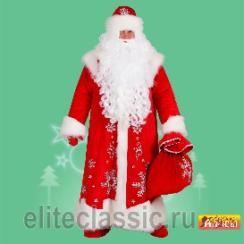 |  | Карнавальный костюм взрослый "Дед Мороз "Иванович" | бархат красный, р-р 58-60; комплект: головной убор, парик, борода, халат, варежки, мешок | 10,500 ₽ | 0 | 0.00 ₽
201125-11-54 |  |  | Карнавальный костюм взрослый "Дед Мороз Морозко" | красный, р-р 54; комплект: головной убор, парик, борода, халат, варежки | 6,100 ₽ | 0 | 0.00 ₽
201142-11-(50-52) | 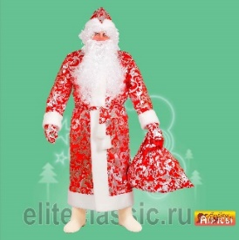 |  | Карнавальный костюм взрослый "Дед Мороз "Студенец" | 50-52, головной убор, парик, борода, халат, варежки, мешок, красный | 3,500 ₽ | 0 | 0.00 ₽
201222-11-(58-60) |  | новинка | Карнавальный костюм взрослый "Дед Мороз "Кремлевский" | 56, комплект: головной убор, шуба, парик, борода, варежки, пояс, рубаха, штаны | 25,000 ₽ | 0 | 0.00 ₽
201122-11-(54-56) |  |  | Карнавальный костюм взрослый "Дед Мороз Царский" | красный, р-р 54-56; комплект: головной убор, парик, борода, халат, варежки | 6,400 ₽ | 0 | 0.00 ₽
201122-11-(54-56) |  |  | Карнавальный костюм взрослый "Дед Мороз Царский" | бордо, р-р 54-56; комплект: головной убор, парик, борода, халат, варежки | 6,400 ₽ | 0 | 0.00 ₽
201032-11-54 |  |  | Карнавальный костюм взрослый "Дед Мороз 3 парча" | красный, р-р 54; комплект: головной убор, халат, варежки, пояс | 2,600 ₽ | 0 | 0.00 ₽
201223-11-54 |  |  | Карнавальный костюм взрослый "Дед Мороз Узорный" | 54, комплект: головной убор, шуба, варежки, парик, борода | 9,800 ₽ | 0 | 0.00 ₽
201197-21-54 | 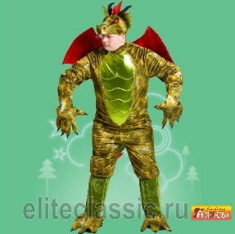 |  | Карнавальный костюм взрослый "Дракон" | зелёный, р-р 54; комплект: головной убор, комбинезон, рукавицы | 13,500 ₽ | 0 | 0.00 ₽
201198-21-48 |  |  | Карнавальный костюм взрослый "Драконша" | зелёный, р-р 48; комплект: головной убор, платье, перчатки | 4,500 ₽ | 0 | 0.00 ₽
201254-21-50 | ждем фото | новинка | Карнавальный костюм взрослый " Ёлка "Хороводная" взр." | зелёный, р-р 50; комплект: головной убор, платье, подъюбник | 11,500 ₽ | 0 | 0.00 ₽
201254-21-54 |  |  |  | зелёный, р-р 54; комплект: головной убор, платье, подъюбник | 11,500 ₽ | 0 | 0.00 ₽
201035-21-(48-50) |  | новинка | Карнавальный костюм взрослый "Емеля" | 50 р-р, комплект: головной убор, тулуп, рубаха, пояс, брюки | 2,700 ₽ | 0 | 0.00 ₽
201227-26-52 |  |  | Карнавальный костюм взрослый "Ёлка" | зелёный, р-р 48-50; комплект: головной убор, накидка, юбка | 2,800 ₽ | 0 | 0.00 ₽
201216-04-52 |  | новинка | Карнавальный костюм взрослый "Жук" | коричневый, р-р 52; комплект: головной убор, жакет, жабо, брюки | 2,500 ₽ | 0 | 0.00 ₽
201180-02-48 |  |  | Карнавальный костюм взрослый "Зайчиха взраслая" | серый, р-р 48; комплект: головной убор, платье, перчатки | 1,700 ₽ | 0 | 0.00 ₽
201036-02-50 |  |  | Карнавальный костюм взрослый "Заяц" | серый, р-р 50; комплект: головной убор, жилет, шорты | 2,100 ₽ | 0 | 0.00 ₽
201179-05-(52-54) |  |  | Карнавальный костюм взрослый "Заяц Майский" | синий, р-р 54; комплект: головной убор, фрак, жабо, брюки | 2,800 ₽ | 0 | 0.00 ₽
201037-05-50 |  |  | Карнавальный костюм взрослый "Звездочет" | синий, р-р 50; комплект: головной убор, очки, жабо, халат | 1,900 ₽ | 0 | 0.00 ₽
201038-01-(42-56) |  |  | Карнавальный костюм взрослый "Зимушка Зима" | белый, р-р 42-56; комплект: головной убор, накидка | 2,200 ₽ | 0 | 0.00 ₽
201152-05-54 |  | новинка | Карнавальный костюм взрослый "Злодей с бородой" | синий, р-р 54; комплект: головной убор, борода, жакет, текстильная имитация живота, брюки | 4,200 ₽ | 0 | 0.00 ₽
201128-11-(50-52) |  |  | Карнавальный костюм взрослый "Змей Трехглавый" | красный, р-р 50-52; комплект: головной убор, комбинезон, рукавицы, текстильная имитация обуви | 9,500 ₽ | 0 | 0.00 ₽
201166-04-(40-52) |  |  | Карнавальный костюм взрослый "Избушка на курьих ножках" | коричневый, р-р 40-52; комплект: верхняячасть - крыша, средняя - избушка, нижняя часть - куриные ножки в виде ботфорд | 19,000 ₽ | 0 | 0.00 ₽
201193-03-(48-50) |  |  | Карнавальный костюм взрослый "Испанка" | чёрный, р-р 48-50; комплект: заколка-цветок, платье | 2,200 ₽ | 0 | 0.00 ₽
201187-15-52 |  |  | Карнавальный костюм взрослый "Инопланетянин" | серебряный, р-р 52; комплект: головной убор, куртка, брюки, пояс, нагрудник | 2,500 ₽ | 0 | 0.00 ₽
201190-01-48 |  |  | Карнавальный костюм взрослый "Инопланетянинка" | белый, р-р 48; комплект: головной убор, платье, нарукавники, нагольники | 2,400 ₽ | 0 | 0.00 ₽
201040-11-38 | 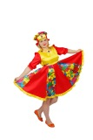 |  | Карнавальный костюм взрослый "Кадриль" | красный, р-р 38; комплект: головной убор, платье | 1,200 ₽ | 0 | 0.00 ₽
201040-11-40 |  |  |  | красный, р-р 40; комплект: головной убор, платье | 1,200 ₽ | 0 | 0.00 ₽
201040-11-42 |  |  |  | красный, р-р 42; комплект: головной убор, платье | 1,400 ₽ | 0 | 0.00 ₽
201040-11-44 |  |  |  | красный, р-р 44; комплект: головной убор, платье | 1,600 ₽ | 0 | 0.00 ₽
201040-11-46 |  |  |  | красный, р-р 46; комплект: головной убор, платье | 1,800 ₽ | 0 | 0.00 ₽
201040-11-48 |  |  |  | красный, р-р 48; комплект: головной убор, платье | 1,800 ₽ | 0 | 0.00 ₽
201040-11-50 |  |  |  | красный, р-р 50; комплект: головной убор, платье | 1,800 ₽ | 0 | 0.00 ₽
201041-21-42 |  |  | Карнавальный костюм взрослый "Казах" | зелёный, р-р 42; комплект: головной убор, жилет, сорочка | 2,300 ₽ | 0 | 0.00 ₽
201041-21-48 |  |  |  | зелёный, р-р 48; комплект: головной убор, жилет, сорочка | 2,300 ₽ | 0 | 0.00 ₽
201042-21-42 |  |  | Карнавальный костюм взрослый "Казашка" | зелёный, р-р 42; комплект: головной убор, жилет, платье, пояс | 3,300 ₽ | 0 | 0.00 ₽
201042-21-48 |  |  |  | зелёный, р-р 48; комплект: головной убор, жилет, платье, пояс | 3,300 ₽ | 0 | 0.00 ₽
201204-05-48 |  |  | Карнавальный костюм взрослый "Казак" | синий, р-р 48; комплект: головной убор, сорочка, пояс, брюки | 2,600 ₽ | 0 | 0.00 ₽
201204-05-52 |  |  |  | синий, р-р 52; комплект: головной убор, сорочка, пояс, брюки | 2,600 ₽ | 0 | 0.00 ₽
201042-21-42 |  |  | Карнавальный костюм взрослый "Казачка" | (красный, р-р 46; комплект: блузка, юбка | 3,300 ₽ | 0 | 0.00 ₽
201042-21-48 |  |  |  | красный, р-р 50; комплект: блузка, юбка | 3,300 ₽ | 0 | 0.00 ₽
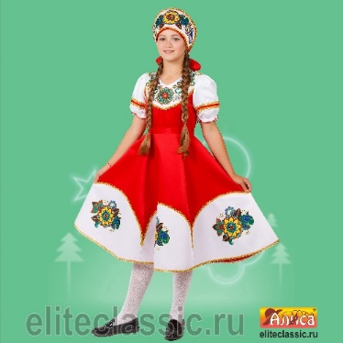
201159-11-40 |  |  | Карнавальный костюм взрослый "Калинка жен." | красный, р-р 40; комплект: головной убор, платье | 3,300 ₽ | 0 | 0.00 ₽
201159-11-42 |  |  |  | красный, р-р 42; комплект: головной убор, платье | 3,300 ₽ | 0 | 0.00 ₽
201159-11-44 |  |  |  | красный, р-р 44; комплект: головной убор, платье | 3,300 ₽ | 0 | 0.00 ₽
201159-11-46 |  |  |  | красный, р-р 46; комплект: головной убор, платье | 3,300 ₽ | 0 | 0.00 ₽
201160-11-40 | 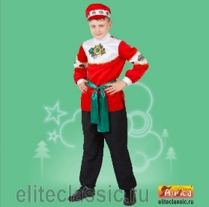 |  | Карнавальный костюм взрослый "Калинка муж." | красный, р-р 40; комплект: головной убор, сорочка, пояс, брюки | 1,900 ₽ | 0 | 0.00 ₽
201160-11-42 |  |  |  | красный, р-р 42; комплект: головной убор, сорочка, пояс, брюки | 1,900 ₽ | 0 | 0.00 ₽
201160-11-44 |  |  |  | красный, р-р 44; комплект: головной убор, сорочка, пояс, брюки | 1,900 ₽ | 0 | 0.00 ₽
201160-11-46 |  |  |  | красный, р-р 46; комплект: головной убор, сорочка, пояс, брюки | 2,000 ₽ | 0 | 0.00 ₽
201160-11-48 |  |  |  | красный, р-р 48; комплект: головной убор, сорочка, пояс, брюки | 2,000 ₽ | 0 | 0.00 ₽
201044-03-(48-52) |  |  | Карнавальный костюм взрослый "Кащей бессмертный" | чёрный, р-р 48-52; комплект: головной убор, туника | 1,900 ₽ | 0 | 0.00 ₽
201184-04-(50-52) | 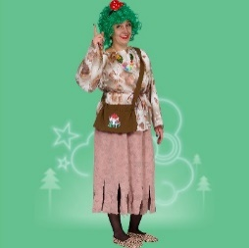 | НОВИНКА | Карнавальный костюм взрослый "Кикимора Кокетка взр." | сиреневый, р-р 46; комплект: бант, платье, шорты | 1,750 ₽ | 0 | 0.00 ₽
201138-21-(48-50) | 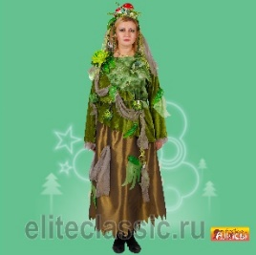 |  | Карнавальный костюм взрослый "Кикимора болотная" | зелёный, р-р 48-50; комплект: головной убор, кофта, пояс, юбка | 2,350 ₽ | 0 | 0.00 ₽
201046-19-50 |  |  | Карнавальный костюм взрослый "Клоун" | желтый, р-р 50; комплект: парик, нос, галстук, комбинезон, сорочка | 2,500 ₽ | 0 | 0.00 ₽
201215-01-52 | 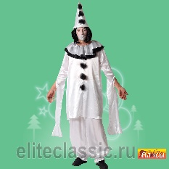 |  | Карнавальный костюм взрослый "Клоун Грустный" | белый, р-р 52; комплект: головной убор, сорочка, брюки | 2,200 ₽ | 0 | 0.00 ₽
201103-19-52 |  |  | Карнавальный костюм взрослый "Клоунесса" | желтый, р-р 52; комплект: головной убор, парик, нос, платье, шорты, гольфы | 2,500 ₽ | 0 | 0.00 ₽
201259-05-50 | скоро фото | новинка | Карнавальный костюм взрослый "Князь" | синий, р-р 50; комплект: головной убор, плащ, сорочка, пояс, брюки, текстильная имитация обуви | 4,200 ₽ | 0 | 0.00 ₽
201259-05-54 |  |  | Карнавальный костюм взрослый "Князь" | синий, р-р 50; комплект: головной убор, плащ, сорочка, пояс, брюки, текстильная имитация обуви | 4,200 ₽ | 0 | 0.00 ₽
201047-04-50 | 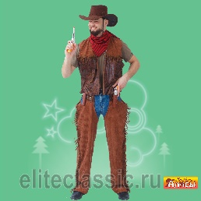 |  | Карнавальный костюм взрослый "Ковбой" | коричневый, р-р 50; комплект: головной убор, косынка, жилет, брюки | 2,100 ₽ | 0 | 0.00 ₽
201168-02-48 | 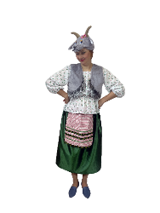 |  | Карнавальный костюм взрослый "Коза взрослая" | серый, р-р 48; комплект: головной убор, жилет, блузка, юбка с фартуком | 2,200 ₽ | 0 | 0.00 ₽
201153-19-52 |  |  | Карнавальный костюм взрослый "Колобок" | желтый, р-р 52; комплект: головной убор, сорочка, пояс, брюки, текстильная имитация обуви | 2,800 ₽ | 0 | 0.00 ₽
201147-04-52 |  |  | Карнавальный костюм взрослый Коровка "Зорька" | коричневый, р-р 52; комплект: головной убор, платье, сумка | 1,600 ₽ | 0 | 0.00 ₽
201048-17-(54-56) |  |  | Карнавальный костюм взрослый "Королевская мантия" | малиновый, р-р 54-56; комплект: головной убор, накидка | 2,100 ₽ | 0 | 0.00 ₽
201211-01-54 |  |  | Карнавальный костюм взрослый "Космонавт" | белый, р-р 54; комплект: головной убор, комбинезон, пояс, перчатки, текстильная имитация обуви | 5,200 ₽ | 0 | 0.00 ₽
201049-03-50 |  |  | Карнавальный костюм взрослый "Кот Матвей" | чёрный, р-р 50; комплект: головной убор, косынка, жилет, пояс, брюки, рукавицы | 2,100 ₽ | 0 | 0.00 ₽
201050-18-46 |  |  | Карнавальный костюм взрослый "Кукла" | сиреневый, р-р 46; комплект: бант, платье, шорты | 2,700 ₽ | 0 | 0.00 ₽
201050-18-52 |  |  |  | сиреневый, р-р 52; комплект: бант, платье, шорты | 3,300 ₽ | 0 | 0.00 ₽
201051-19-(52-54) |  |  | Карнавальный костюм взрослый "Курица" | желтый, р-р 52-54; комплект: головной убор, комбинезон, текстильная имитация обуви | 3,900 ₽ | 0 | 0.00 ₽
201210-20-(52-54) |  | новинка | Карнавальный костюм взрослый "Лесовичек" | оранжевый, р-р 52-54; комплект: головной убор, жилет, сорочка, брюки, сумка, борода | 2,700 ₽ | 0 | 0.00 ₽
201053-11-54 |  |  | Карнавальный костюм взрослый "Лето" | красный, р-р 54; комплект: головной убор, платье | 2,400 ₽ | 0 | 0.00 ₽
201165-11-(48-50) |  |  | Карнавальный костюм взрослый Лето ''Алое'' | красный, р-р 48-50; комплект: головной убор, платье | 4,800 ₽ | 0 | 0.00 ₽
201116-11-54 |  |  | Карнавальный костюм взрослый "Лето Красное" | красный, р-р 54; комплект: головной убор, платье | 3,900 ₽ | 0 | 0.00 ₽
201054-04-50 | 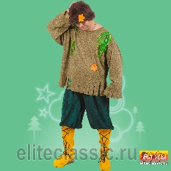 |  | Карнавальный костюм взрослый "Леший" | коричневый, р-р 50; комплект: парик, джемпер, брюки, текстильная имитация обуви | 2,300 ₽ | 0 | 0.00 ₽
201055-20-48 | 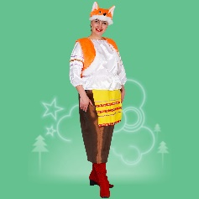 |  | Карнавальный костюм взрослый "Лиса-хозяюшка" | оранжевый, р-р 48; комплект: головной убор, жилет, блузка, юбка | 2,300 ₽ | 0 | 0.00 ₽
201056-20-(48-50) | 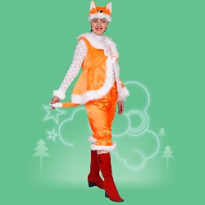 |  | Карнавальный костюм взрослый "Лисица" | оранжевый, р-р 48-50; комплект: головной убор, жилет, манжеты, шорты | 2,600 ₽ | 0 | 0.00 ₽
201057-11-50 |  |  | Карнавальный костюм взрослый "Марфа" | красный, р-р 54; комплект: головной убор, сарафан | 3,100 ₽ | 0 | 0.00 ₽
201057-11-54 |  |  |  | красный, р-р 50; комплект: головной убор, сарафан | 3,100 ₽ | 0 | 0.00 ₽
201131-11-46 | 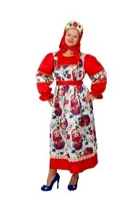 |  | Карнавальный костюм взрослый "Матрешка" | красный, р-р 46; комплект: головной убор, платье | 2,500 ₽ | 0 | 0.00 ₽
201131-11-50 |  |  |  | красный, р-р 50; комплект: головной убор, платье | 2,500 ₽ | 0 | 0.00 ₽
201131-11-54 |  |  |  | красный, р-р 54; комплект: головной убор, платье | 2,500 ₽ | 0 | 0.00 ₽
201058-04-(58-60) |  |  | Карнавальный костюм взрослый "Медведь" | коричневый, р-р 58-60; комплект: головной убор, комбинезон, рукавицы | 2,700 ₽ | 0 | 0.00 ₽
201059-04-(52-54) |  |  | Карнавальный костюм взрослый "Медведь Бурый" | коричневый, р-р 52-54; комплект: головной убор, жилет, сорочка, шорты, рукавицы | 2,400 ₽ | 0 | 0.00 ₽
201115-13-(52-54) |  |  | Карнавальный костюм взрослый "Медуза" | фиолетовый, р-р 52-54; комплект: головной убор, платье | 2,100 ₽ | 0 | 0.00 ₽
201133-08-(46-50) |  |  | Карнавальный костюм взрослый "Мексиканец" | розовый, р-р 46-50; комплект: головной убор, накидка | 1,400 ₽ | 0 | 0.00 ₽
201060-01-46 |  |  | Карнавальный костюм взрослый "Метелица" | белый, р-р 46; комплект: головной убор, платье | 6,600 ₽ | 0 | 0.00 ₽
201244-11-48 |  | новинка | Карнавальный костюм "Мисс Санта" | красный, р-р 48; комплект: головной убор, перелина, платье, пояс, подъюбник | 7,500 ₽ | 0 | 0.00 ₽
201208-01-52 |  | новинка | Карнавальный костюм взрослый "Морской разбойник взр." | белый, р-р 52; комплект: головной убор, сорочка, пояс брюки, меч, усы, борода, серьга | 2,050 ₽ | 0 | 0.00 ₽
201061-11-(48-52) |  |  | Карнавальный костюм взрослый "Морячка взр." | синий, р-р 44; комплект: кепка, платье, чулки | 1,400 ₽ | 0 | 0.00 ₽
201129-02-(54-56) |  |  | Карнавальный костюм взрослый "Мушкетер" | красный, р-р 48-52; комплект: головной убор, накидка, манжеты, шпага | 1,500 ₽ | 0 | 0.00 ₽
201130-02-(44-46) |  |  | Карнавальный костюм взрослый "Мышиный Король" | серый, р-р 54-56; комплект: головной убор, накидка | 2,500 ₽ | 0 | 0.00 ₽
201062-05-46 |  | НОВИНКА | Карнавальный костюм взрослый "Мышка "Эсмиральда" | серый, р-р 44-46; комплект: головной убор, жилет, блузка, юбка | 2,200 ₽ | 0 | 0.00 ₽
 |  |  | Карнавальный костюм взрослый "Мэри Поппинс" | синий, р-р 46; комплект: головной убор, платье, зонт | 2,600 ₽ | 0 | 0.00 ₽
201249-11-48 | 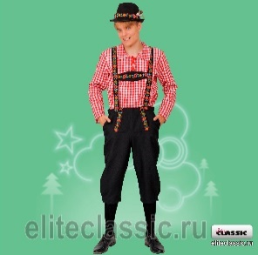 | НОВИНКА | Карнавальный костюм взрослый "Немец" | красный, р-р 48; комплект: головной убор, сорочка, брюки | 2,700 ₽ | 0 | 0.00 ₽
201249-11-52 |  |  |  | красный, р-р 52; комплект: головной убор, сорочка, брюки | 2,700 ₽ | 0 | 0.00 ₽
201248-05-48 | 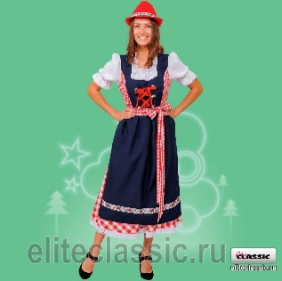 | НОВИНКА | Карнавальный костюм взрослый "Немка" | синий, р-р 48; комплект: головной убор, платье, фартук | 2,500 ₽ | 0 | 0.00 ₽
201248-05-52 |  |  |  | синий, р-р 52; комплект: головной убор, платье, фартук | 2,500 ₽ | 0 | 0.00 ₽
201065-07-(48-52) | 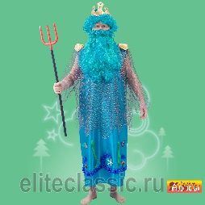 |  | Карнавальный костюм взрослый "Нептун" | голубой, р-р 48-52; комплект: головной убор, парик, борода, платье, трезубец | 3,100 ₽ | 0 | 0.00 ₽
201066-21-(44-50) |  |  | Карнавальный костюм взрослый "Нечисть болотная" | зелёный, р-р 44-50; комплект: парик, платье | 2,000 ₽ | 0 | 0.00 ₽
201067-04-44 |  |  | Карнавальный костюм взрослый "Обезьяна №2" | коричневый, р-р 44; комплект: комбинезон | 1,500 ₽ | 0 | 0.00 ₽
201069-04-44 |  |  | Карнавальный костюм взрослый "Обезьяна Молли" | коричневый, р-р 44; комплект: головной убор, платье | 1,300 ₽ | 0 | 0.00 ₽
201069-04-48 |  |  |  | коричневый, р-р 48; комплект: головной убор, платье | 1,300 ₽ | 0 | 0.00 ₽
201070-20-(42-56) |  |  | Карнавальный костюм взрослый "Осень" | оранжевый, р-р 42-56; комплект: головной убор, платье | 2,600 ₽ | 0 | 0.00 ₽
201218-01-(42-56) |  | НОВИНКА | Карнавальный костюм взрослый "Печка" | белый, р-р 42-56; комплект: головной убор, жилет, текстильная имитация обуви | 18,000 ₽ | 0 | 0.00 ₽
201071-04-(50-52) |  |  | Карнавальный костюм взрослый "Пес Барбос" | коричневый, р-р 50-52; комплект: головной убор, сорочка, полукомбинезон, рукавицы | 2,300 ₽ | 0 | 0.00 ₽
201072-19-50 |  |  | Карнавальный костюм взрослый "Петух" | желтый, р-р 50; комплект: головной убор, сорочка, пояс, брюки | 2,100 ₽ | 0 | 0.00 ₽
201073-11-50 |  |  | Карнавальный костюм взрослый "Петух-боец" | красный, р-р 50; комплект: головной убор, сорочка, пояс, брюки, текстильная имитация обуви | 4,500 ₽ | 0 | 0.00 ₽
201074-04-(50-52) |  |  | Карнавальный костюм взрослый "Пират" | коричневый, р-р 50-52; комплект: головной убор, косынка, наглазник, серьга, жилет, сорочка, пояс, брюки, текстильная имитация обуви, мушкет | 2,600 ₽ | 0 | 0.00 ₽
201252-07-52 | 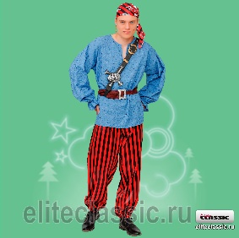 | новинка | Карнавальный костюм взрослый "Пират "Том" взр." | голубой, р-р 52; комплект: головной убор, сорочка, пояс, брюки, портупея, серьга | 1,800 ₽ | 0 | 0.00 ₽
201136-03-46 |  |  | Карнавальный костюм взрослый "Пиратка" | чёрный, р-р 46; комплект: головной убор, куртка, брюки | 2,400 ₽ | 0 | 0.00 ₽
201106-03-46 |  |  | Карнавальный костюм взрослый "Пиратка "Мэри" | чёрный, р-р 46; комплект: косынка, парик, блузка, жилет, юбка, чулки, кинжал | 1,900 ₽ | 0 | 0.00 ₽
201214-26-48 |  | новинка | Карнавальный костюм взрослый "Платье пушкинской эпохи" | бежевый, р-р 48; комплект: платье | 2,500 ₽ | 0 | 0.00 ₽
201214-26-52 |  |  |  | бежевый, р-р 48; комплект: платье | 2,500 ₽ | 0 | 0.00 ₽
201114-08-(50-52) |  |  | Карнавальный костюм взрослый "Поросенок "Борька"" | розовый, р-р 50-52; комплект: головной убор, сорочка, галстук, полукомбинезон, гетры | 2,200 ₽ | 0 | 0.00 ₽
201113-08-(50-52) |  |  | Карнавальный костюм взрослый "Поросенок "Сима"" | розовый, р-р 50-52; комплект: маска, платье, лосины | 1,900 ₽ | 0 | 0.00 ₽
201229-03-52 | 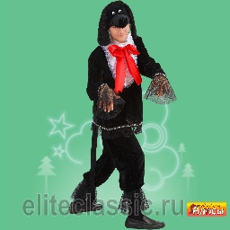 | новинка | Карнавальный костюм взрослый "Пудель" | черный, р-р, 52, копмлект: головной убор, штаны, жабо, кофта | 2,500 ₽ | 0 | 0.00 ₽
201202-02-(48-56) | 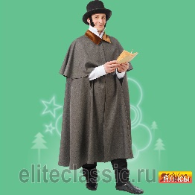 |  | Карнавальный костюм взрослый "Пушкин" | серый, р-р 48-56; комплект: головной убор, бакенбарды, плащ | 2,200 ₽ | 0 | 0.00 ₽
201076-05-(58-60) |  |  | Карнавальный костюм взрослый "Рубаха "Косоворотка" | синий, р-р 58-60; комплект: сорочка | 1,100 ₽ | 0 | 0.00 ₽
201076-21-(58-60) |  |  | Карнавальный костюм взрослый "Рубаха "Косоворотка" | зелёный, р-р 58-60; комплект: сорочка | 1,100 ₽ | 0 | 0.00 ₽
201076-11-(58-60) |  |  | Карнавальный костюм взрослый "Рубаха "Косоворотка" | красный, р-р 58-60; комплект: сорочка | 1,100 ₽ | 0 | 0.00 ₽
201224-11-54 |  | НОВИНКА | Рубашка с поясом деда мороза | красный, р-р 54, комплект: рубаха, пояс | 1,250 ₽ | 0 | 0.00 ₽
201224-05-54 |  | НОВИНКА | Рубашка с поясом деда мороза | синий , р-р 54, комплект: рубаха, пояс | 1,250 ₽ | 0 | 0.00 ₽
201043-05-52 |  |  | Карнавальный костюм взрослый "Рыжий с пропеллером" | синий, р-р 52; комплект: парик, сорочка, полукомбинезон | 2,500 ₽ | 0 | 0.00 ₽
201206-30-48 |  |  | Карнавальный костюм взрослый " Русалка с париком" | (бирюзовый, р-р 48; комплект: головной убор, платье | 2,250 ₽ | 0 | 0.00 ₽
201206-30-52 |  |  |  | бирюзовый, р-р 52; комплект: головной убор, платье | 2,250 ₽ | 0 | 0.00 ₽
201200-30-48 |  |  | Карнавальный костюм взрослый " Русалка с ободком" | бирюзовый, р-р 48; комплект: головной убор, платье | 2,250 ₽ | 0 | 0.00 ₽
201200-30-52 |  |  |  | бирюзовый, р-р 52; комплект: головной убор, платье | 2,250 ₽ | 0 | 0.00 ₽
201250-11-46 |  | новинка | Карнавальный костюм взрослый " Рябинка девочка взр. | красный, р-р 44; комплект: головной убор, платье | 2,600 ₽ | 0 | 0.00 ₽
201250-11-50 |  |  |  | красный, р-р 50; комплект: головной убор, платье | 2,600 ₽ | 0 | 0.00 ₽
201251-11-46 | 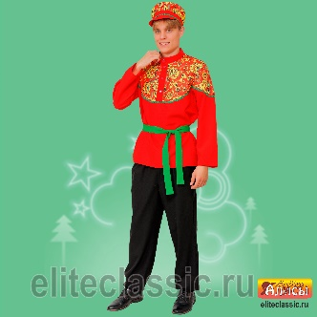 | новинка | Карнавальный костюм взрослый " Рябинка мальчик взр." | красный, р-р 46; комплект: головной убор, сорочка, пояс, брюки | 2,200 ₽ | 0 | 0.00 ₽
201251-11-50 |  |  |  | красный, р-р 46; комплект: головной убор, сорочка, пояс, брюки | 2,200 ₽ | 0 | 0.00 ₽
201246-11-52 |  | НОВИНКА | Карнавуальный костюм "Санта" | красный, р-р 52; комплект: головной убор, халат, пояс, брюки, текстильная имитация обуви | 4,800 ₽ | 0 | 0.00 ₽
201078-21-56 |  |  | Карнавальный костюм взрослый "Сарафан "Татьяна" | зелёный, р-р 56; комплект: сарафан | 1,500 ₽ | 0 | 0.00 ₽
201078-05-56 |  |  | Карнавальный костюм взрослый "Сарафан "Татьяна" | синий, р-р 56; комплект: сарафан | 1,500 ₽ | 0 | 0.00 ₽
201078-11-56 |  |  | Карнавальный костюм взрослый "Сарафан "Татьяна" | красный, р-р 56; комплект: сарафан | 1,500 ₽ | 0 | 0.00 ₽
201191-20-50 |  |  | Карнавальный костюм взрослый "Скоморох Макар" | оранжевый, р-р 50; комплект: головной убор, сорочка, пояс, брюки | 2,400 ₽ | 0 | 0.00 ₽
201079-26-56 |  |  | Карнавальный костюм взрослый "Скоморох "Гришка" | бежевый, р-р 56; комплект: головной убор, сорочка, брюки | 3,100 ₽ | 0 | 0.00 ₽
201080-21-48 |  |  | Карнавальный костюм взрослый "Скоморох "Петрушка" | зелёный, р-р 48; комплект: головной убор, сорочка, брюки | 3,400 ₽ | 0 | 0.00 ₽
201080-21-56 |  |  |  | зелёный, р-р 56; комплект: головной убор, сорочка, брюки | 3,400 ₽ | 0 | 0.00 ₽
201082-01-54 |  |  | Карнавальный костюм взрослый "Снеговик" | белый, р-р 54; комплект: головной убор, шарф, комбинезон, варежки, текстильная имитация обуви | 4,800 ₽ | 0 | 0.00 ₽
201199-07-50 |  | НОВИНКА | Карнавальный костюм взрослый Снегурочка "Аленка" | голубой, р-р 50; комплект: головной убор, жакет, платье | 4,700 ₽ | 0 | 0.00 ₽
201124-01-40 | 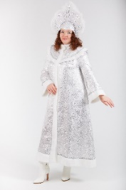 |  | Карнавальный костюм взрослый "Снегурочка "Волшебница" | белый, р-р 40; комплект: головной убор, платье | 4,200 ₽ | 0 | 0.00 ₽
201124-01-44 |  |  |  | белый, р-р 44; комплект: головной убор, платье | 4,200 ₽ | 0 | 0.00 ₽
201124-01-48 |  |  |  | белый, р-р 48; комплект: головной убор, платье | 4,200 ₽ | 0 | 0.00 ₽
201124-01-52 |  |  |  | белый, р-р 52; комплект: головной убор, платье | 4,200 ₽ | 0 | 0.00 ₽
201134-01-(42-44) |  |  | Карнавальный костюм взрослый "Снегурочка Гжель" | белый, р-р 42-44; комплект: головной убор, платье | 7,200 ₽ | 0 | 0.00 ₽
201134-01-50 |  |  |  | белый, р-р 50; комплект: головной убор, платье | 8,300 ₽ | 0 | 0.00 ₽
201144-01-(46-50) | 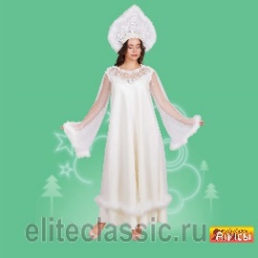 |  | Карнавальный костюм взрослый "Снегурочка "Жемчужная" | белый, р-р 46-50; комплект: головной убор, платье | 4,500 ₽ | 0 | 0.00 ₽
201242-01-48 |  | НОВИНКА | Карнавальное изделие взрослое "Снегурочка "Милая" | белый, р-р 48; комплект: головной убор, халат, юбка | 5,900 ₽ | 0 | 0.00 ₽
201242-01-52 |  |  |  | белый, р-р 52; комплект: головной убор, халат, юбка | 5,900 ₽ | 0 | 0.00 ₽
201242-30-48 |  | НОВИНКА | Карнавальное изделие взрослое "Снегурочка "Милая" | бирюзовый, р-р 48; комплект: головной убор, халат, юбка | 5,900 ₽ | 0 | 0.00 ₽
201242-30-52 |  |  |  | бирюзовый, р-р 52; комплект: головной убор, халат, юбка | 5,900 ₽ | 0 | 0.00 ₽
201242-05-48 |  | НОВИНКА | Карнавальное изделие взрослое "Снегурочка "Милая" | синий, р-р 48; комплект: головной убор, халат, юбка | 5,900 ₽ | 0 | 0.00 ₽
201242-05-52 |  |  |  | синий, р-р 52; комплект: головной убор, халат, юбка | 5,900 ₽ | 0 | 0.00 ₽
201163-07-50 | 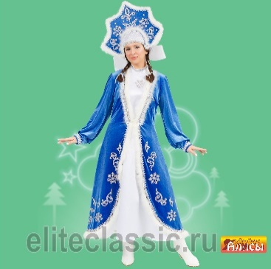 | НОВИНКА | Карнавальное изделие взрослое "Снегурочка "Морозная" | олубой, р-р 50; комплект: головной убор, перелина, платье | 6,100 ₽ | 0 | 0.00 ₽
201163-07-54 |  |  |  | голубой, р-р 54; комплект: головной убор, перелина, платье | 6,100 ₽ | 0 | 0.00 ₽
201186-01-(48-50) |  |  | Карнавальный костюм взрослый "Снегурочка "Снежка" | белый, р-р 48-50; комплект: головной убор, жакет, юбка | 3,400 ₽ | 0 | 0.00 ₽
201243-05-52 |  | НОВИНКА | Карнавальный костюм взрослый "Снегурочка Пушистая" | синий, р-р 52; комплект: головной убор, халат, платье, подьюбник | 14,800 ₽ | 0 | 0.00 ₽
201167-07-44 |  |  | Карнавальный костюм взрослый "Снегурочка Прелестница" | голубой, р-р 44; комплект: головной убор, халат | 3,500 ₽ | 0 | 0.00 ₽
 | 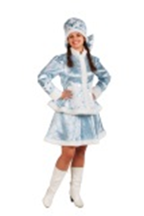 |  | Карнавальный костюм взрослый "Снегурочка Сударушка" | голубой, р-р 40; комплект: головной убор, куртка, юбка | 3,900 ₽ | 0 | 0.00 ₽
201123-07-44 |  |  |  | голубой, р-р 44; комплект: головной убор, куртка, юбка | 3,900 ₽ | 0 | 0.00 ₽
201123-07-48 |  |  |  | голубой, р-р 48; комплект: головной убор, куртка, юбка | 3,900 ₽ | 0 | 0.00 ₽
 |  |  |  | голубой, р-р 52; комплект: головной убор, куртка, юбка | 3,900 ₽ | 0 | 0.00 ₽
201245-01-52 |  | новинка | Карнавальный костюм взрослый "Снегурочка в шубке" | белый, р-р 52; комплект: головной убор, халат, сарафан | 7,800 ₽ | 0 | 0.00 ₽
201118-07-(44-46) |  |  | Снегурочка с кокошником | голубой, р-р 44-46; комплект: кокошник, шуба | 3,500 ₽ | 0 | 0.00 ₽
201118-07-(54-56) |  |  | Снегурочка с кокошником | голубой, р-р 54-56; комплект: кокошник, шуба | 3,500 ₽ | 0 | 0.00 ₽
201149-07-46 |  |  | Карнавальный костюм взрослый Снежная королева "Ледяная" | голубой, р-р 46; комплект: головной убор, жакет, платье | 5,800 ₽ | 0 | 0.00 ₽
201085-15-(46-50) |  |  | Карнавальный костюм взрослый "Снежная королева " | серебряный, р-р 46-50; комплект: головной убор, платье | 3,100 ₽ | 0 | 0.00 ₽
201086-26-46 |  |  | Карнавальный костюм взрослый "Собака Ледис" | бежевый, р-р 46; комплект: головной убор, ошейник, платье, гольфы | 1,800 ₽ | 0 | 0.00 ₽
201135-11-(48-50) |  |  | Карнавальный костюм взрослый "Солнце Яркое" | красный, р-р 48-50; комплект: головной убор, платье | 2,600 ₽ | 0 | 0.00 ₽
201203-04-50 | 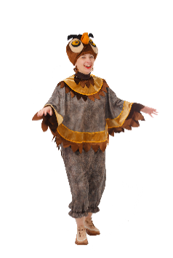 |  | Карнавальный костюм взрослый "Сова" | коричневый, р-р 50; комплект: головной убор, накидка, брюки | 2,800 ₽ | 0 | 0.00 ₽
201087-11-(54-56) |  |  | Карнавальный костюм взрослый "Солоха" | синий, р-р 54-56; комплект: головной убор, куртка, сарафан | 2,900 ₽ | 0 | 0.00 ₽
201099-03-(46-50) |  |  | Карнавальный костюм взрослый "Старуха-Модница взр." | чёрный, р-р 46-50; комплект: головной убор, парик, платье, сумка | 2,300 ₽ | 0 | 0.00 ₽
201237-21-(50-52) |  |  | Карнавальный костюм взрослый "Сударыня" | зелёный, р-р 50-52; комплект: головной убор, блузка, юбка | 3,600 ₽ | 0 | 0.00 ₽
201112-05-42 |  |  | Карнавальный костюм взрослый "Татарин" | синий, р-р 42; комплект: головной убор, сорочка, жилет, пояс | 2,000 ₽ | 0 | 0.00 ₽
201112-05-48 |  |  |  | синий, р-р 48; комплект: головной убор, сорочка, жилет, пояс | 2,000 ₽ | 0 | 0.00 ₽
201111-08-42 |  |  | Карнавальный костюм взрослый "Татарка" | розовый, р-р 42; комплект: головной убор, платье, жилет, пояс | 2,900 ₽ | 0 | 0.00 ₽
201111-08-48 |  |  |  | розовый, р-р 48; комплект: головной убор, платье, жилет, пояс | 2,900 ₽ | 0 | 0.00 ₽
201089-20-52 |  |  | Карнавальный костюм взрослый "Тирг" | оранжевый, р-р 52; комплект: головной убор, жилет, сорочка, брюки, перчатки | 2,300 ₽ | 0 | 0.00 ₽
201162-20-52 |  |  | Карнавальный костюм взрослый "Тигр "Шархан"" | оранжевый, р-р 52; комплект: головной убор, рубаха, брюки | 2,500 ₽ | 0 | 0.00 ₽
201164-20-48 |  |  | Карнавальный костюм взрослый "Тигрица" | оранжевый, р-р 48; комплект: головной убор, платье | 1,500 ₽ | 0 | 0.00 ₽
201090-02-48 |  |  | Карнавальный костюм взрослый "Узбек" | серый, р-р 48; комплект: тюбетейка, халат, пояс | 1,900 ₽ | 0 | 0.00 ₽
201091-19-42 |  |  | Карнавальный костюм взрослый "Узбечка" | желтый, р-р 48; комплект: тюбетейка, косы, платье, брюки | 2,400 ₽ | 0 | 0.00 ₽
201091-19-48 |  |  |  | желтый, р-р 42; комплект: тюбетейка, косы, платье, брюки | 2,400 ₽ | 0 | 0.00 ₽
201092-05-42 |  |  | Карнавальный костюм взрослый "Украинец" | синий, р-р 42; комплект: головной убор, сорочка, пояс, брюки, текстильная имитация обуви | 2,100 ₽ | 0 | 0.00 ₽
201092-05-48 |  |  |  | синий, р-р 48; комплект: головной убор, сорочка, пояс, брюки, текстильная имитация обуви | 2,100 ₽ | 0 | 0.00 ₽
201093-11-42 |  |  | Карнавальный костюм взрослый "Украинка" | красный, р-р 42; комплект: головной убор, фартук, блузка, юбка | 2,100 ₽ | 0 | 0.00 ₽
201093-11-48 |  |  |  | красный, р-р 48; комплект: головной убор, фартук, блузка, юбка | 2,100 ₽ | 0 | 0.00 ₽
201155-11-(42-56) |  |  | Карнавальный костюм взрослый "Факир" | фиолетовый, р-р 42-56; комплект: головной убор, накидка | 1,400 ₽ | 0 | 0.00 ₽
201182-01-48 |  |  | Карнавальный костюм взрослый "Фино-угорская женщина" | белый, р-р 48; комплект: головной убор, платье, фартук | 2,700 ₽ | 0 | 0.00 ₽
201181-01-50 |  |  | Карнавальный костюм взрослый "Фино-угорский мужчина" | белый, р-р 50; комплект: головной убор,рубаха, пояс, брюки. | 2,500 ₽ | 0 | 0.00 ₽
201195-11-44 |  |  | Карнавальный костюм взрослый "Хороводный женский" | красный, р-р 44; комплект: головной убор, платье | 2,400 ₽ | 0 | 0.00 ₽
201195-11-48 |  |  |  | красный, р-р 48; комплект: головной убор, платье | 2,400 ₽ | 0 | 0.00 ₽
201196-11-44 |  |  | Карнавальный костюм взрослый "Хороводный мужской" | красный, р-р 44; комплект: головной убор, сорочка, пояс, брюки | 2,000 ₽ | 0 | 0.00 ₽
201196-11-48 |  |  |  | красный, р-р 48; комплект: головной убор, сорочка, пояс, брюки | 2,000 ₽ | 0 | 0.00 ₽
201196-05-44 |  |  | Карнавальный костюм взрослый "Хороводный мужской" | синий, р-р 44; комплект: головной убор, сорочка, пояс, брюки | 2,000 ₽ | 0 | 0.00 ₽
201196-05-48 |  |  |  | синий, р-р 48; комплект: головной убор, сорочка, пояс, брюки | 2,000 ₽ | 0 | 0.00 ₽
201234-11-46 | 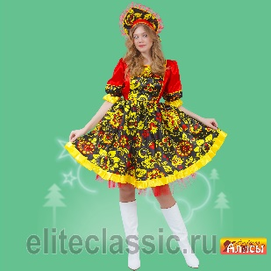 |  | Карнавальное изделие взрослое "Хохлома женский" | красный, р-р 46; комплект: головной убор, платье | 2,700 ₽ | 0 | 0.00 ₽
201234-11-50 |  |  |  | красный, р-р 50; комплект: головной убор, платье | 2,700 ₽ | 0 | 0.00 ₽
201231-11-46 | 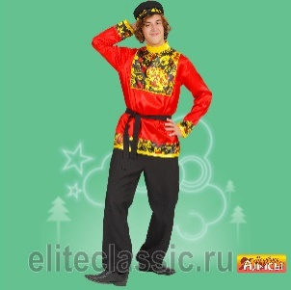 |  | Карнавальное изделие взрослое "Хохлома женский" | красный, р-р 46; комплект: головной убор, сорочка, пояс, брюки | 2,500 ₽ | 0 | 0.00 ₽
201231-11-50 |  |  |  | красный, р-р 50; комплект: головной убор, сорочка, пояс, брюки | 2,500 ₽ | 0 | 0.00 ₽
201098-17-(42-52) |  |  | Карнавальный костюм взрослый "Царевна" | малиновый, р-р 42-52; комплект: головной убор, парик, блузка, юбка | 2,950 ₽ | 0 | 0.00 ₽
201119-11-(50-52) |  |  | Карнавальный костюм взрослый "Царь красный " | красный, р-р 50-52; комплект: головной убор, платье | 5,400 ₽ | 0 | 0.00 ₽
201119-13-(50-52) |  |  | Карнавальный костюм взрослый "Царь фиолетовый" | фиолетовый, р-р 50-52; комплект: головной убор, платье | 5,400 ₽ | 0 | 0.00 ₽
201108-03-40 |  |  | Карнавальный костюм взрослый "Цыган" | чёрный, р-р 40; комплект: головной убор, парик, жилет, сорочка, пояс, брюки | 2,300 ₽ | 0 | 0.00 ₽
201108-03-48 |  |  |  | чёрный, р-р 48; комплект: головной убор, парик, жилет, сорочка, пояс, брюки | 2,300 ₽ | 0 | 0.00 ₽
201109-05-50 |  |  | Карнавальный костюм взрослый "Цыганка Сэра" | синий, р-р 50; комплект: головной убор, платье, косынка | 3,300 ₽ | 0 | 0.00 ₽
201169-21-54 |  |  | Карнавальный костюм взрослый "Черепаха Древняя" | зелёный, р-р 54; комплект: головной убор, жабо, накидка, юбка | 2,300 ₽ | 0 | 0.00 ₽
201212-04-40 |  | новинка | Карнавальный костюм взрослый "Чукча жен." | коричневый, р-р 40; комплект: головной убор, платье, текстильная имитация обуви | 3,800 ₽ | 0 | 0.00 ₽
201212-04-44 |  |  |  | коричневый, р-р 44; комплект: головной убор, платье, текстильная имитация обуви | 3,800 ₽ | 0 | 0.00 ₽
201212-04-48 |  |  |  | коричневый, р-р 48; комплект: головной убор, платье, текстильная имитация обуви | 3,800 ₽ | 0 | 0.00 ₽
201212-04-52 |  |  |  | коричневый, р-р 52; комплект: головной убор, платье, текстильная имитация обуви | 3,800 ₽ | 0 | 0.00 ₽
201213-04-40 | 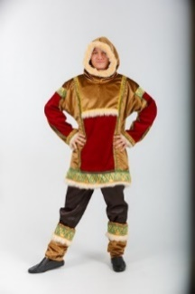 | новинка | Карнавальный костюм взрослый "Чукча муж." | коричневый, р-р 40; комплект: сорочка, брюки, текстильная имитация обуви | 3,100 ₽ | 0 | 0.00 ₽
201213-04-44 |  |  |  | коричневый, р-р 44; комплект: сорочка, брюки, текстильная имитация обуви | 3,100 ₽ | 0 | 0.00 ₽
201213-04-48 |  |  |  | коричневый, р-р 48; комплект: сорочка, брюки, текстильная имитация обуви | 3,100 ₽ | 0 | 0.00 ₽
201213-04-52 |  |  |  | коричневый, р-р 52; комплект: сорочка, брюки, текстильная имитация обуви | 3,100 ₽ | 0 | 0.00 ₽
201064-20-50 |  |  | Карнавальный костюм взрослый "Шалун в шляпе" | оранжевый, р-р 50; комплект: головной убор, сорочка, брюки | 2,100 ₽ | 0 | 0.00 ₽
201241-05-52 |  | новинка | Карнавальный костюм взрослый "Шейх" | синий, р-р 52; комплект: головной убор, халат, сорочка | 3,100 ₽ | 0 | 0.00 ₽
201100-26-54 |  |  | Карнавальный костюм взрослый "Шрек" | бежевый, р-р 54; комплект: головной убор, жилет, сорочка, ремень, брюки | 1,900 ₽ | 0 | 0.00 ₽
 | ДЕТСКИЕ КОСТЮМЫ
202222-05-24 |  |  | Карнавальное изделие детское "Автослесарь" | синий, р-р 24; комплект: кепи, комбинезон | 650 ₽ | 0 | 0.00 ₽
202222-05-26 |  |  |  | синий, р-р 26; комплект: кепи, комбинезон | 650 ₽ | 0 | 0.00 ₽
202222-05-28 |  |  |  | синий, р-р 28; комплект: кепи, комбинезон | 650 ₽ | 0 | 0.00 ₽
202001-13-28 | 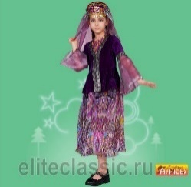 |  | Карнавальный костюм детский "Азербайджанская девочка" | фиолетовый, р-р 28; комплект: головной убор, куртка, юбка | 1,550 ₽ | 0 | 0.00 ₽
202001-13-32 |  |  |  | фиолетовый, р-р 32; комплект: головной убор, куртка, юбка | 1,550 ₽ | 0 | 0.00 ₽
202001-13-36 |  |  |  | фиолетовый, р-р 36; комплект: головной убор, куртка, юбка | 1,550 ₽ | 0 | 0.00 ₽
202002-13-30 | 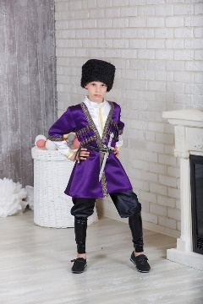 |  | Карнавальный костюм детский "Азербайджанский мальчик" | фиолетовый, р-р 30; комплект: головной убор, сорочка, халат, брюки, ремень, кинжал | 2,000 ₽ | 0 | 0.00 ₽
202002-13-34 |  |  |  | фиолетовый, р-р 34; комплект: головной убор, сорочка, халат, брюки, ремень, кинжал | 2,000 ₽ | 0 | 0.00 ₽
202002-13-38 |  |  |  | фиолетовый, р-р 38; комплект: головной убор, сорочка, халат, брюки, ремень, кинжал | 2,000 ₽ | 0 | 0.00 ₽
202401-02-(30-38) |  |  | Карнавальный костюм детский "Акула" | серый, р-р 30-38; комплект: головной убор, накидка | 1,100 ₽ | 0 | 0.00 ₽
202003-08-28 |  |  | Карнавальный костюм детский "Аленушка" | розовый, р-р 28; комплект: косынка, сарафан, блузка | 1,100 ₽ | 0 | 0.00 ₽
202003-08-32 |  |  |  | розовый, р-р 32; комплект: косынка, сарафан, блузка | 1,100 ₽ | 0 | 0.00 ₽
202004-18-30 |  |  | Карнавальный костюм детский "Алладин" | сиреневый, р-р 30; комплект: головной убор, сорочка, пояс, брюки | 1,300 ₽ | 0 | 0.00 ₽
202004-18-34 |  |  |  | сиреневый, р-р 34; комплект: головной убор, сорочка, пояс, брюки | 1,300 ₽ | 0 | 0.00 ₽
202467-05-28 |  | новинка | Карнавальный костюм детский "Алладин в синем" | синий, р-р 28; комплект: головной убор, жилет, сорочка, пояс, брюки | 1,300 ₽ | 0 | 0.00 ₽
202467-05-32 |  |  |  | синий, р-р 32; комплект: головной убор, жилет, сорочка, пояс, брюки | 1,300 ₽ | 0 | 0.00 ₽
202008-05-28 |  |  | Карнавальный костюм детский "Армянская девочка" | синий, р-р 28; комплект: головной убор, блузка, юбка | 1,800 ₽ | 0 | 0.00 ₽
202008-05-32 |  |  |  | синий, р-р 32; комплект: головной убор, блузка, юбка | 1,800 ₽ | 0 | 0.00 ₽
202008-05-36 |  |  |  | синий, р-р 36; комплект: головной убор, блузка, юбка | 1,800 ₽ | 0 | 0.00 ₽
202009-11-28 | 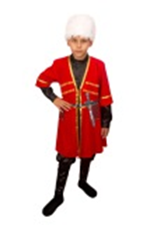 |  | Карнавальный костюм детский "Армянский мальчик" | красный, р-р 28; комплект: головной убор, халат, сорочка, брюки, ремень, кинжал | 2,000 ₽ | 0 | 0.00 ₽
202009-11-32 |  |  |  | красный, р-р 32; комплект: головной убор, халат, сорочка, брюки, ремень, кинжал | 2,000 ₽ | 0 | 0.00 ₽
202009-11-36 |  |  |  | красный, р-р 36; комплект: головной убор, халат, сорочка, брюки, ремень, кинжал | 2,000 ₽ | 0 | 0.00 ₽
202011-11-30 |  |  | Карнавальный костюм детский "АэроМен" | красный, р-р 30, 3-5 лет; комплект: головной убор, куртка, манжеты, брюки | 1,500 ₽ | 0 | 0.00 ₽
202011-11-34 |  |  |  | красный, р-р 34, 10-12 лет; комплект: головной убор, куртка, манжеты, брюки | 1,500 ₽ | 0 | 0.00 ₽
202011-05-30 |  |  | Карнавальный костюм детский "АэроМен" | синий, р-р 30, 10-12 лет; комплект: головной убор, куртка, манжеты, брюки | 1,500 ₽ | 0 | 0.00 ₽
202011-05-34 |  |  |  | синий, р-р 34, 10-12 лет; комплект: головной убор, куртка, манжеты, брюки | 1,500 ₽ | 0 | 0.00 ₽
202440-02-28 |  | НОВИНКА | Карнавальный костюм детский "Бабка" | серый, р-р 28; комплект: косынка, повязка, платье, фартук | 1,300 ₽ | 0 | 0.00 ₽
202440-02-32 |  |  |  | серый, р-р 32; комплект: косынка, повязка, платье, фартук | 1,300 ₽ | 0 | 0.00 ₽
202012-26-30 | 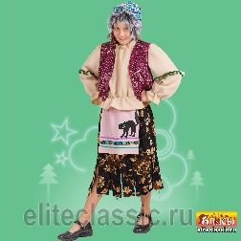 |  | Карнавальный костюм детский "Баба Яга" | бежевый, р-р 30; комплект: головной убор, жилет, блузка, юбка | 1,050 ₽ | 0 | 0.00 ₽
202012-26-34 |  |  |  | бежевый, р-р 34; комплект: головной убор, жилет, блузка, юбка | 1,050 ₽ | 0 | 0.00 ₽
202012-26-38 |  |  |  | бежевый, р-р 38; комплект: головной убор, жилет, блузка, юбка | 1,050 ₽ | 0 | 0.00 ₽
202013-13-28 |  |  | Карнавальный костюм детский "Баклажан" | фиолетовый, р-р 28; комплект: головной убор, джемпер, брюки | 950 ₽ | 0 | 0.00 ₽
202013-13-32 |  |  |  | фиолетовый, р-р 32; комплект: головной убор, джемпер, брюки | 950 ₽ | 0 | 0.00 ₽
202270-05-28 | 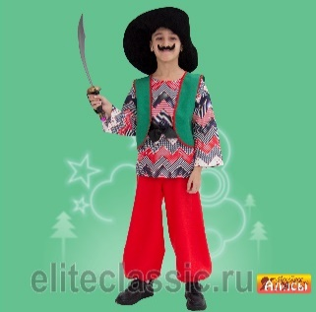 |  | Карнавальный костюм детский "Бармалей" | синий, р-р 28; комплект: бандана, усы, бабочка, жилет, тельняшка, пояс, штаны, кинжал | 1,300 ₽ | 0 | 0.00 ₽
202270-05-32 |  |  |  | синий, р-р 32 комплект: бандана, усы, бабочка, жилет, тельняшка, пояс, штаны, кинжал | 1,300 ₽ | 0 | 0.00 ₽
202015-05-30 | 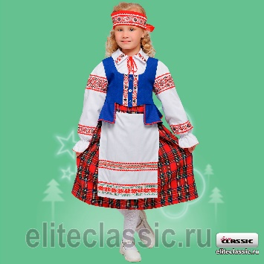 |  | Карнавальный костюм детский "Белорусская девочка" | синий, р-р 30; комплект: головной убор, жилет, фартук, блузка, юбка | 2,100 ₽ | 0 | 0.00 ₽
202015-05-34 |  |  |  | синий, р-р 34; комплект: головной убор, жилет, фартук, блузка, юбка | 2,100 ₽ | 0 | 0.00 ₽
202015-05-38 |  |  |  | синий, р-р 38; комплект: головной убор, жилет, фартук, блузка, юбка | 2,100 ₽ | 0 | 0.00 ₽
202016-01-30 |  |  | Карнавальный костюм детский "Белорусский мальчик" | белый, р-р 30; комплект: головной убор, сорочка, пояс, брюки | 1,800 ₽ | 0 | 0.00 ₽
202016-01-34 |  |  |  | белый, р-р 34; комплект: головной убор, сорочка, пояс, брюки | 1,800 ₽ | 0 | 0.00 ₽
202016-01-38 |  |  |  | белый, р-р 38; комплект: головной убор, сорочка, пояс, брюки | 1,800 ₽ | 0 | 0.00 ₽
202017-19-30 |  |  | Карнавальный костюм детский "Белоснежка" | желтый, р-р 30; комплект: парик, платье | 1,200 ₽ | 0 | 0.00 ₽
202017-19-34 |  |  |  | желтый, р-р 34; комплект: парик, платье | 1,200 ₽ | 0 | 0.00 ₽
202017-19-38 |  |  |  | желтый, р-р 38; комплект: парик, платье | 1,200 ₽ | 0 | 0.00 ₽
202019-04-28 |  |  | Карнавальный костюм детский "Белочка-2" | коричневый, р-р 28; комплект: головной убор, сарафан, брюки | 1,050 ₽ | 0 | 0.00 ₽
202019-04-32 |  |  |  | коричневый, р-р 32; комплект: головной убор, сарафан, брюки | 1,050 ₽ | 0 | 0.00 ₽
202334-01-34 |  |  | Карнавальный костюм детский "Березка" | белый, р-р 34; комплект: головной убор, платье | 1,500 ₽ | 0 | 0.00 ₽
202334-01-38 |  |  |  | белый, р-р 38; комплект: головной убор, платье | 1,500 ₽ | 0 | 0.00 ₽
202020-02-30 |  |  | Карнавальный костюм детский "Богатырь 1" | р-р 30, 4-6 лет; комплект: головной убор, накидка, джемпер, брюки, текстильная имитация обуви | 1,200 ₽ | 0 | 0.00 ₽
202020-02-34 |  |  |  | р-р 34, 10-12 лет; комплект: головной убор, накидка, джемпер, брюки, текстильная имитация обуви | 1,200 ₽ | 0 | 0.00 ₽
202021-02-30 |  |  | Карнавальный костюм детский "Богатырь 1+" | р-р 34, 10-12 лет; комплект: головной убор, накидка, джемпер, брюки, текстильная имитация обуви, меч, щит | 1,300 ₽ | 0 | 0.00 ₽
202021-02-34 |  |  |  | р-р 30, 4-10 лет; комплект: головной убор, накидка, джемпер, брюки, текстильная имитация обуви, меч, щит | 1,300 ₽ | 0 | 0.00 ₽
202024-19-26 |  |  | Карнавальный костюм детский "Ваня" | желтый, р-р 26; комплект: фуражка, сорочка, пояс, брюки | 1,400 ₽ | 0 | 0.00 ₽
202024-19-28 |  |  |  | желтый, р-р 28; комплект: фуражка, сорочка, пояс, брюки | 1,400 ₽ | 0 | 0.00 ₽
202024-19-32 |  |  |  | желтый, р-р 32; комплект: фуражка, сорочка, пояс, брюки | 1,400 ₽ | 0 | 0.00 ₽
202024-19-36 |  |  |  | желтый, р-р 36; комплект: фуражка, сорочка, пояс, брюки | 1,400 ₽ | 0 | 0.00 ₽
202293-20-32 |  |  | Карнавальный костюм детский "Ведьмочка" | оранжевый, р-р 32; комплект: головной убор, платье | 980 ₽ | 0 | 0.00 ₽
202293-20-36 |  |  |  | оранжевый, р-р 36; комплект: головной убор, платье | 980 ₽ | 0 | 0.00 ₽
202335-13-26 |  |  | Карнавальный костюм детский "Ведьмочка Холли" | фиолетовый, р-р 26; комплект: головной убор, кофта, юбка | 1,050 ₽ | 0 | 0.00 ₽
202335-13-30 |  |  |  | фиолетовый, р-р 30; комплект: головной убор, кофта, юбка | 1,050 ₽ | 0 | 0.00 ₽
202335-13-34 |  |  |  | фиолетовый, р-р 34; комплект: головной убор, кофта, юбка | 1,050 ₽ | 0 | 0.00 ₽
202444-19-28 |  |  | Карнавальный костюм детский "Вишенка" | желтый, р-р 28; комплект: головной убор, платье | 850 ₽ | 0 | 0.00 ₽
202444-19-32 |  |  |  | желтый, р-р 32; комплект: головной убор, платье | 850 ₽ | 0 | 0.00 ₽
202027-02-26 |  |  | Карнавальный костюм детский "Волчонок" | серый, р-р 26; комплект: головной убор, полукомбинезон, рукавицы | 1,200 ₽ | 0 | 0.00 ₽
202027-02-30 |  |  |  | серый, р-р 30; комплект: головной убор, полукомбинезон, рукавицы | 1,200 ₽ | 0 | 0.00 ₽
202028-03-30 |  |  | Карнавальный костюм детский "Ворон" | чёрный, р-р 30, 3-5 лет; комплект: головной убор, джемпер, брюки | 1,050 ₽ | 0 | 0.00 ₽
202452-18-30 |  | НОВИНКА | Карнавальный костюм детский "Восточная красавица Лейла" | сиреневая р-р 30; комплект: головной убор, топ, брюки | 1,200 ₽ | 0 | 0.00 ₽
202452-18-34 |  |  |  | сиреневая р-р 34; комплект: головной убор, топ, брюки | 1,200 ₽ | 0 | 0.00 ₽
202452-21-30 |  | НОВИНКА | Карнавальный костюм детский "Восточная красавица Лейла" | зелёный, р-р 30; комплект: головной убор, топ, брюки | 1,200 ₽ | 0 | 0.00 ₽
202452-21-34 |  |  |  | зелёный, р-р 34; комплект: головной убор, топ, брюки | 1,200 ₽ | 0 | 0.00 ₽
202483-04-32 |  | НОВИНКА | Карнавальный костюм детский "Восточный принц" | коричневый, р-р 32; комплект: головной убор, жилет, сорочка, пояс, брюки | 1,200 ₽ | 0 | 0.00 ₽
202032-01-30 |  |  | Карнавальный костюм детский "Врач" | белый, р-р 30; комплект: головной убор, халат, стетоскоп, сумка | 1,050 ₽ | 0 | 0.00 ₽
202034-05-28 |  | НОВИНКА | Карнавальный костюм детский "Гжель девочка" | синий, р-р 28; комплект: головной убор, платье | 1,800 ₽ | 0 | 0.00 ₽
202034-05-32 |  |  |  | синий, р-р 32; комплект: головной убор, платье | 1,800 ₽ | 0 | 0.00 ₽
202034-05-36 |  |  |  | синий, р-р 36; комплект: головной убор, платье | 1,800 ₽ | 0 | 0.00 ₽
202035-05-28 |  | НОВИНКА | Карнавальный костюм детский "Гжель мальчик | синий, р-р 28; комплект: фуражка, сорочка, пояс, брюки | 1,650 ₽ | 0 | 0.00 ₽
202035-05-32 |  |  |  | синий, р-р 32; комплект: фуражка, сорочка, пояс, брюки | 1,650 ₽ | 0 | 0.00 ₽
202035-05-36 |  |  |  | синий, р-р 36; комплект: фуражка, сорочка, пояс, брюки | 1,650 ₽ | 0 | 0.00 ₽
202036-20-26 |  |  | Карнавальный костюм детский "Гномик "Вася" | оранжевый, р-р 26; комплект: головной убор, борода, джемпер, пояс, брюки, текстильная имитация обуви | 1,250 ₽ | 0 | 0.00 ₽
202036-20-28 |  |  |  | оранжевый, р-р 28; комплект: головной убор, борода, джемпер, пояс, брюки, текстильная имитация обуви | 1,250 ₽ | 0 | 0.00 ₽
202036-20-30 |  |  |  | оранжевый, р-р 30; комплект: головной убор, борода, джемпер, пояс, брюки, текстильная имитация обуви | 1,250 ₽ | 0 | 0.00 ₽
202036-20-32 |  |  |  | оранжевый, р-р 32; комплект: головной убор, борода, джемпер, пояс, брюки, текстильная имитация обуви | 1,250 ₽ | 0 | 0.00 ₽
202433-17-28 |  |  | Карнавальный костюм детский "Гном Гоша" | малиновый, р-р 28; комплект: головной убор, борода, камзол, пояс, штаны, сапоги | 1,250 ₽ | 0 | 0.00 ₽
202433-17-30 |  |  |  | малиновый, р-р 30; комплект: головной убор, борода, камзол, пояс, штаны, сапоги | 1,250 ₽ | 0 | 0.00 ₽
202431-11-28 |  |  | Карнавальный костюм детский "Гном сказочный" | красный, р-р 28; комплект: головной убор, кофточка, брюки | 760 ₽ | 0 | 0.00 ₽
202431-11-32 |  |  |  | красный, р-р 32; комплект: головной убор, кофточка, брюки | 760 ₽ | 0 | 0.00 ₽
202037-21-26 |  |  | Карнавальный костюм детский "Гномик-1" | зелёный, р-р 26; комплект: головной убор, борода, жилет, брюки, гетры | 920 ₽ | 0 | 0.00 ₽
...

